Лист2
Specification # 23 from 17/12/2021 to the Contract # STL-1EL dated 24.05.2018

Спецификация № 23 от 17/12/2021 к Контракту № STL-1EL от 24.05.2018

Art. //Артикул | Description// Описание | Brand// Марка | Producer // Производитель | Country of origin / Страна происхождения | CU Customs tariff//Тамож. Код ТС | Unit// Eд. Изм | Quantity Units// Кол-во | нетт за шт | NW, kgs// Вес Нетто, КГ | GW w/o pallet weight, kgs // Вес Брутто без паллетт, КГ | GW with pallet weight, kgs // Вес Брутто с весом паллетт, КГ | Кол-во упаковок | №№ паллет | Price for UNIT, Euro// Цена за ед. , евро | Total value, EURO// стоимость, евро
SP 085-28 | Опора мебельная металлическая (основание ножки кресла ) круглая D=580 мм | Stalmot & Wolmet | Stalmot & Wolmet Sp. z o.o. | PL | 9401908009 | szt/шт | 115.00 | 13.6000 | 1564.00 | 1575.60 | 1591.00 | 58 | палл 7, 8, 9 часть | 51.76 | 5952.40
BG 306-8 | Опора мебельная (ножка дивана) L = 910 мм, H = 130 мм, W = 50 мм, T = 6 мм | Stalmot & Wolmet | Stalmot & Wolmet Sp. z o.o. | PL | 9401908009 | szt/шт | 250.00 | 2.8920 | 723.00 | 735.50 | 740.00 | 250 | палл 1, 2 | 21.31 | 5327.50
CH 031-1 | Петля мебельная рояльного типа | Stalmot & Wolmet | Stalmot & Wolmet Sp. z o.o. | PL | 8302100000 | set/компл | 3900.00 | 0.2840 | 1107.60 | 1117.60 | 1152.00 | 50 | палл 12 | 1.05 | 4095.00
MK 082-A-8 | Газ-лифт с поворотной площадкой для крепления подлокотника дивана | Stalmot & Wolmet | Stalmot & Wolmet Sp. z o.o. | PL | 8412310009 | set/компл | 80.00 | 2.4483 | 195.86 | 197.86 | 204.00 | 10 | часть палл 9 | 52.66 | 4212.80
PB 031-5 | Механизм поворота спального места на 90 градусов в горизонтальной плоскости для углового дивана | Stalmot & Wolmet | Stalmot & Wolmet Sp. z o.o. | PL | 8302100000 | set/компл | 35.00 | 3.8120 | 133.42 | 134.82 | 142.60 | 7 | палл 10 часть | 22.14 | 774.90
SP 420-A-8 | Опора вращающегося кресла с поворотной площадкой, высота 110 мм | Stalmot & Wolmet | Stalmot & Wolmet Sp. z o.o. | PL | 9401908009 | set/компл | 60.00 | 1.6000 | 96.00 | 100.00 | 106.00 | 20 | пал11 часть | 23.76 | 1425.60
SP 420-B-8 | Опора вращающегося кресла с поворотной площадкой, высота 170 мм | Stalmot & Wolmet | Stalmot & Wolmet Sp. z o.o. | PL | 9401908009 | set/компл | 60.00 | 1.9000 | 114.00 | 116.00 | 126.00 | 10 | пал11 часть | 23.16 | 1389.60
TO 002-4 | Пластмассовый защитный короб для ограждения пружины L=510 мм | Stalmot & Wolmet | Stalmot & Wolmet Sp. z o.o. | PL | 3926300000 | szt/шт | 20000.00 | 0.0497 | 994.00 | 1034.00 | 1046.00 | 800 | палл 3, 4, 5, 6 | 0.37 | 7400.00
TO 002-4 | Пластмассовый защитный короб для ограждения пружины L=510 мм | Stalmot & Wolmet | Stalmot & Wolmet Sp. z o.o. | PL | 3926300000 | szt/шт | 2000.00 | 0.0497 | 99.40 | 99.90 | 107.00 | 10 | палл 10 часть | 0.37 | 740.00
TS 232-X-5 | Подпятник пластиковый мебельный | Stalmot & Wolmet | Stalmot & Wolmet Sp. z o.o. | PL | 3926300000 | szt/шт | 1000.00 | 0.0013 | 1.30 | 1.40 | 1.40 | 1 | 9 часть | 0.15 | 150.00
ИТОГО: |  |  |  |  |  |  | 27500 |  | 5028.58 | 5112.68 | 5216.00 | 1216 | 12 |  | 31467.80

Pallets quantity//Количество паллет: 12 паллет
Packages quantity//Количество упаковок: 1216
Pallets weight//Вес паллет: 103,32 kgs
Total weight with pallets // Общий вес с паллетами: 5216 kgs
Terms of gelivery//Условия Поставки EXW Nidzica, Poland
Date of delivery//Срок поставки: not later 23/12/2021//не позднее 23/12/2021
Terms of payment//Условия оплаты: 100% prepayment before delivery //100% предоплата до отгрузки
Agreed//Согласовано: | 2021-12-17

Seller//Продавец: |  |  |  |  |  |  |  |  |  |  | Buyer//Покупатель:
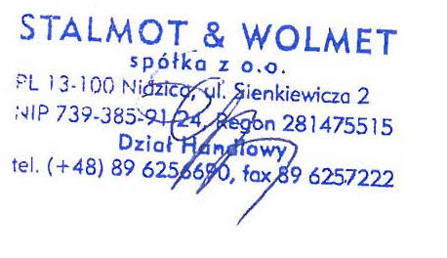 Stalmot & Wolmet Spolka z organiczo Sienkiewicza 2 13-100 Nidzica phone: +4889 6256690 VAT ID: 7393859124 Number of bank account: Santander Bank Polska Spolka Akcyjna-Oddziat Centralny 09109025900000000131770649 Менеджер ___________________Sylwia Figurska |  |  |  |  |  |  |  |  |  |  | 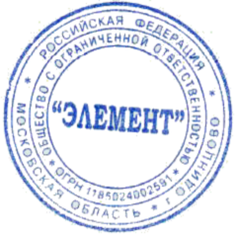 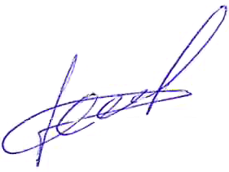 ООО «Элемент» Адрес: 143050, Московская обл., Одинцовский р-н, д.Малые Вяземы, Петровский пр-д, вл.2, стр.2 ИНН 5032293214 АО "Альфа-Банк", Р/счет в ЕВРО № 40702978901300003840 SWIFT: ALFARUMM Генеральный директор Д.В.Чесноков

